상품제안서
PP가로형봉투(반투명) | 상품코드: S04451

 |  |  |  |  |  |  | 02-713-8555 | www.synergygift.co.kr
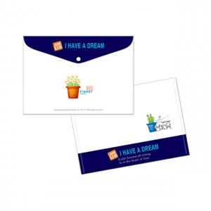

【상세/제작정보】 | <p><span style="background-color: rgb(255, 255, 255); font-family: dotum; font-size: 12pt;">※ 기본은 통백색 / 부분백색 또는 백색없이 인쇄 가능</span></p><p>&nbsp;</p><p><span style="background-color: rgb(255, 255, 255); font-family: dotum; font-size: 12pt;">※ 부분백색 인쇄시 판비 2만원 추가</span><span style="font-size: 12pt;">&nbsp;</span></p><p>&nbsp;</p>

【인쇄/포장옵션】 | 풀칼라 / 벌크포장

【공급단가】 | 수량 | 1,000~ | 2,000~ | 3,000~ | 5,000~ | 10,000~
*VAT별도 | 벨크로 | 750원 | 630원 | 580원 | 520원 | 490원
 | 단추형 | 850원 | 730원 | 670원 | 610원 | 580원

【상품 URL】 | https://www.synergygift.co.kr:443/src/goods_detail.php?gdno=18211

